شفام
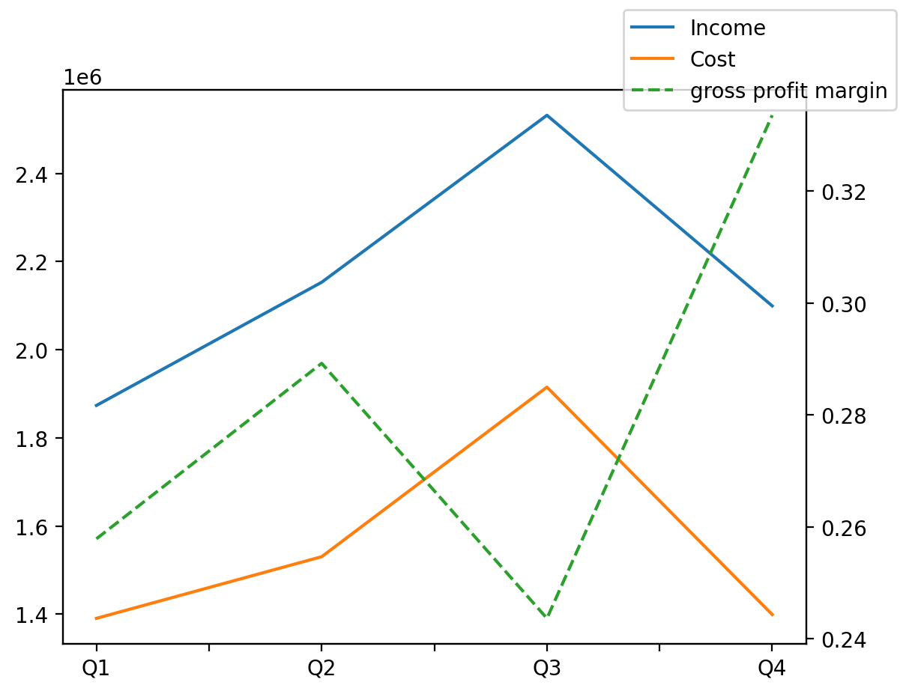
1402/12/29 | Q1 | Q2 | Q3 | Y | Q4 | Q2 / Q1 | Q3 / Q2 | Q4 / Q3
درآمد های عملیاتی | 1873470 | 2153007 | 2531924 | 8657784 | 2099383 | 0.14920815385 | 0.17599431864 | -0.17083490658
بهای تمام شده | -1390388 | -1530279 | -1915067 | -6234777 | -1399043 | 0.10061292244 | 0.25144957227 | -0.26945480236
سود(زیان)ناخالص | 483082 | 622728 | 616857 | 2423007 | 700340 | 0.28907307662 | -0.009427872201 | 0.13533606654
هزینه های عمومی اداری فروش | -76836 | -99264 | -93103 | -405602 | -136399 | 0.29189442449 | -0.062066811734 | 0.46503335016
سود(زیان)عملیاتی | 491809 | 512690 | 523790 | 1990059 | 461770 | 0.042457539411 | 0.021650510055 | -0.1184062315
سایر درآمدهای غیر عملیاتی | -4974 | -1519 | -5529 | 31035 | 43057 | -0.69461198231 | 2.6398946675 | -8.7874841744
سود(زیان)خالص | 362116 | 382881 | 381672 | 1572807 | 446138 | 0.057343503187 | -0.0031576390576 | 0.16890418999
مواد مستقیم مصرفی | 1102715 | 962998 | 1301813 | 4540401 | 1172875 | -0.12670272917 | 0.35183354483 | -0.099044947316
سربارتوليد | 165378 | 205743 | 173515 | 798197 | 253561 | 0.24407720495 | -0.15664202427 | 0.46132034694

